Worksheet
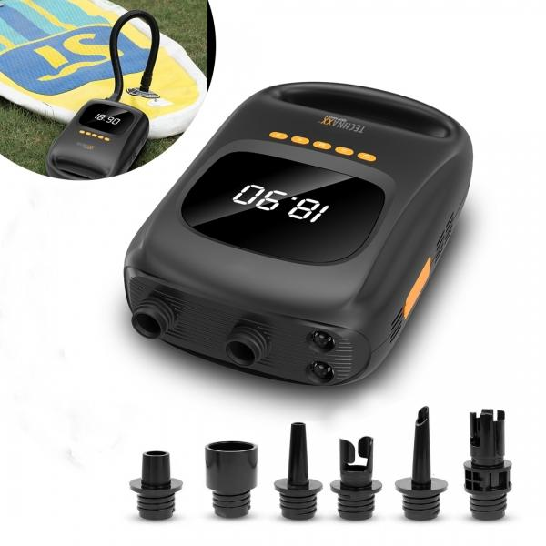
Technaxx SUP-Akku-Luftpumpe mit Powerbank-Funktion TX-266

Artikelnummer | 5112 |  | VE | 4
EAN | 4260358126210 |  | Stück pro Palette | 220
Zollnummer | 84148080 |  | Lagen Pro Palette | 5

Abmessungen - Artikel
Länge(cm) | Breite(cm) | Höhe(cm) | Gewicht(g)
28.8 | 18.3 | 9.4 | 1500

Abmessungen - Artikelverpackung
Länge(cm) | Breite(cm) | Höhe(cm) | Leergewicht(g) | Gewicht(g) Artikel+Verpackung
32.3 | 21.5 | 17.5 | 200 | 2100

Abmessungen - VE Karton (Masterkarton)
Länge(cm) | Breite(cm) | Höhe(cm) | Gewicht(g)
44 | 33 | 36.5 | 9400

Verpackung - Bestandteile
Rest Zubehör (g) | Papier/Pappe (g) | Styropor (g) | Kunstst. Hohlkörper(g) | Kunstst. Folien(g) | Materialverbunde (g)
350 | 50 | 0 | 0 | 0 | 0

Batterie- / Akkuinformationen
Batterie-benötigt | Batterie enthalten | Batterie-Typ | Batterie-System(Art)
Nein | Ja | Akku | Li-Ion - Lithium-Ionen-Akku
Anzahl(stk.) | Gewicht/Stk.(g) | Energiedichte(WH/Kg) | Leistung(WH)
1 | 150 | 185 | 27.75

Lithium Baterie
Energiegehalt | Gewicht (Kg)
7500 | 0

Weiterführende Informationen
Technaxx Reseller Portal

